Hoja1
FECHA
NV
NOMBRE
DIRECCION
RUT
CONDICIONES
DESC
CIUDAD
ENTREGA
TRANSPORTE
NOTA
 | INMEDIATO
 |  |  |  |  |  | 19 7 025
 | ART. |  | COLOR | Nº | PRECIO | COMPRA | PA02 | PA03 | PA04 | TOTAL
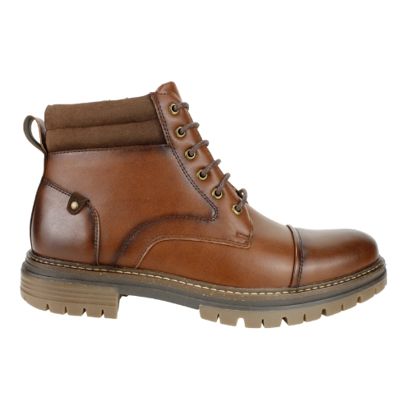

 | ZM23-AF17-40 | PU | BROWN | 39-44 | $ 15,990 |  | 15 | 15 |  | 30

 | 39-44=2 3 4 3 2 1=15

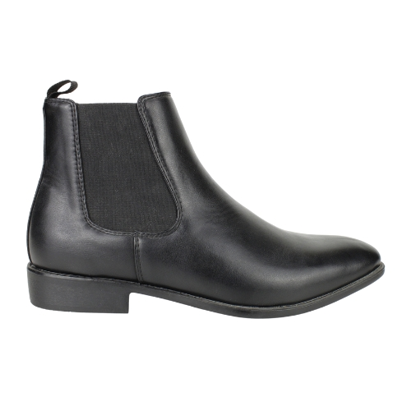

 | ZM22-B822-90 | PU | BLACK | 39-44 | $ 15,990

 | 39-44=2 3 4 3 2 1=15

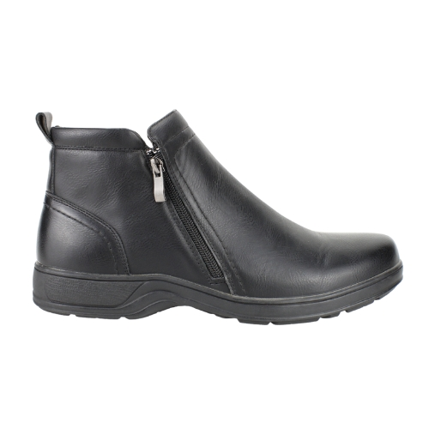

 | ZM22-2233-90 | PU | BLACK | 39-44 | $ 14,990

 | 39-44=2 3 4 3 2 1=15

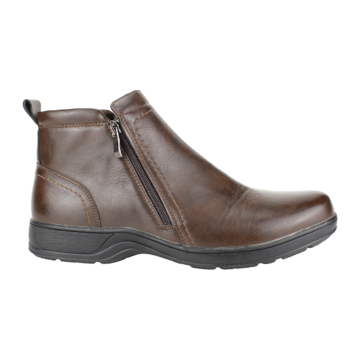

 | ZM22-2233-40 | PU | BROWN | 39-44 | $ 14,990

 | 39-44=2 3 4 3 2 1=15

